Лист 1
Прайс-лист
МИР ПРЯЖИ

В валюте: руб. (курс 1).
Цены указаны на 07.08.2020

№ | Номенклатура/ Характеристика номенклатуры | Описание | Изображение | Артикул | Цена | Ед. | Остаток | Ссылка на сайт
 | Спицы "GAMMA" 5-ти комплект. KN5 d 2,0 мм 20 см | Спицы "GAMMA" 5-ти комплект. KN5 d 2,0 мм 20 см |  | KN5 | 629.80 |  |  | Изображение
 | Спицы "GAMMA" 5-ти комплект. KN5 d 2,0 мм 20 см |  |  |  | 629.80 | упак | 1 | Изображение
 | Спицы "Gamma" BL2 для вязания, бамбук, прямые, d= 10 мм 35 см | Спицы "Gamma" BL2 для вязания, бамбук, прямые, d= 10 мм 35 см |  | BL2/35-10 | 69.60 |  |  | Изображение
 | Спицы "Gamma" BL2 для вязания, бамбук, прямые, d= 10 мм 35 см |  |  |  | 69.60 | шт | 7 | Изображение
 | Спицы "Gamma" BL2 для вязания, бамбук, прямые, d=11 мм, 35 см | Спицы "Gamma" BL2 для вязания, бамбук, прямые, d=11 мм, 35 см |  | BL2/35-11 | 73.80 |  |  | Изображение
 | Спицы "Gamma" BL2 для вязания, бамбук, прямые, d=11 мм, 35 см |  |  |  | 73.80 | шт | 7 | Изображение
 | Спицы "Gamma" BL2 для вязания, бамбук, прямые, d=12 мм, 35 см | Спицы "Gamma" BL2 для вязания, бамбук, прямые, d=12 мм, 35 см |  | BL2/35-12 | 78.00 |  |  | Изображение
 | Спицы "Gamma" BL2 для вязания, бамбук, прямые, d=12 мм, 35 см |  |  |  | 78.00 | шт | 7 | Изображение
 | Спицы "Gamma" BL2 для вязания, бамбук, прямые, d=2,5 мм, 35 см | Спицы "Gamma" BL2 для вязания, бамбук, прямые, d=2,5 мм, 35 см | 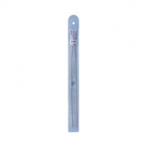 | BL2/35-2,5 | 50.15 |  |  | Изображение
 | Спицы "Gamma" BL2 для вязания, бамбук, прямые, d=2,5 мм, 35 см |  |  |  | 50.15 | шт | 22 | Изображение
 | Спицы "Gamma" BL2 для вязания, бамбук, прямые, d=3,0 мм, 35 см | Спицы "Gamma" BL2 для вязания, бамбук, прямые, d=3,0 мм, 35 см |  | BL2/35-3,0 | 51.92 |  |  | Изображение
 | Спицы "Gamma" BL2 для вязания, бамбук, прямые, d=3,0 мм, 35 см |  |  |  | 51.92 | шт | 50 | Изображение
 | Спицы "Gamma" BL2 для вязания, бамбук, прямые, d=3,5 мм, 35 см | Спицы прямые бамбук "Гамма" BL2 d 3,5 мм 35 см | 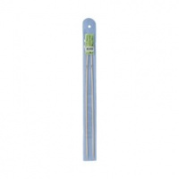 | BL2/35-3,5 | 51.92 |  |  | Изображение
 | Спицы "Gamma" BL2 для вязания, бамбук, прямые, d=3,5 мм, 35 см |  |  |  | 51.92 | шт | 8 | Изображение
 | Спицы "Gamma" BL2 для вязания, бамбук, прямые, d=4,0 мм, 35 см | Спицы "Gamma" BL2 для вязания, бамбук, прямые, d=4,0 мм, 35 см | 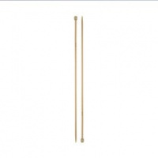 | BL2/35-4,0 | 54.28 |  |  | Изображение
 | Спицы "Gamma" BL2 для вязания, бамбук, прямые, d=4,0 мм, 35 см |  |  |  | 54.28 | шт | 19 | Изображение
 | Спицы "Gamma" BL2 для вязания, бамбук, прямые, d=4,5 мм, 35 см | Спицы "Gamma" BL2 для вязания, бамбук, прямые, d=4,5 мм, 35 см |  | BL2/35-4,5 | 54.28 |  |  | Изображение
 | Спицы "Gamma" BL2 для вязания, бамбук, прямые, d=4,5 мм, 35 см |  |  |  | 54.28 | шт | 18 | Изображение
 | Спицы "Gamma" BL2 для вязания, бамбук, прямые, d=5,5 мм, 35 см | Спицы "Gamma" BL2 для вязания, бамбук, прямые, d=5,5 мм, 35 см | 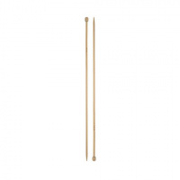 | BL2/35-5,5 | 56.05 |  |  | Изображение
 | Спицы "Gamma" BL2 для вязания, бамбук, прямые, d=5,5 мм, 35 см |  |  |  | 56.05 | шт | 27 | Изображение
 | Спицы 5-ти компл."Gamma" MK5 d 2.0 мм 20см.металл | Спицы 5-ти компл."Gamma" MK5 d 2.0 мм 20см.металл |  | MK5 | 569.50 |  |  | Изображение
 | Спицы 5-ти компл."Gamma" MK5 d 2.0 мм 20см.металл |  |  |  | 569.50 | упак | 18.8 | Изображение
 | Спицы 5-ти компл."Gamma" MK5 d 2.5 мм 20см.металл | Спицы 5-ти компл."Gamma" MK5 d 2.5 мм 20см.металл |  | MK5 | 576.20 |  |  | Изображение
 | Спицы 5-ти компл."Gamma" MK5 d 2.5 мм 20см.металл |  |  |  | 576.20 | упак | 23.7 | Изображение
 | Спицы 5-ти компл."Gamma" MK5 d 3.0 мм 20см.металл | Спицы 5-ти компл."Gamma" MK5 d 3.0 мм 20см.металл |  | MK5 | 596.30 |  |  | Изображение
 | Спицы 5-ти компл."Gamma" MK5 d 3.0 мм 20см.металл |  |  |  | 596.30 | упак | 17.2 | Изображение
 | Спицы 5-ти компл."Gamma" ВС2 d 2,0 мм 20см.бамбук | Спицы 5-ти компл."Gamma" ВС2 d 2,0 мм 20см.бамбук |  | BC2 | 80.80 |  |  | Изображение
 | Спицы 5-ти компл."Gamma" ВС2 d 2,0 мм 20см.бамбук |  |  |  | 80.80 | компл | 13 | Изображение
 | Спицы 5-ти компл."Gamma" ВС2 d 2,5 мм 20см.бамбук | Спицы 5-ти компл."Gamma" ВС2 d 2,5 мм 20см.бамбук |  | BC2 | 80.80 |  |  | Изображение
 | Спицы 5-ти компл."Gamma" ВС2 d 2,5 мм 20см.бамбук |  |  |  | 80.80 | компл | 19 | Изображение
 | Спицы 5-ти компл."Gamma" ВС2 d 3.0 мм 20см.бамбук | Спицы 5-ти компл."Gamma" ВС2 d 3.0 мм 20см.бамбук |  | BC2 | 90.41 |  |  | Изображение
 | Спицы 5-ти компл."Gamma" ВС2 d 3.0 мм 20см.бамбук |  |  |  | 90.41 | компл. | 9 | Изображение
 | Спицы 5-ти компл."Gamma" ВС2 d 3.5 мм 20см.бамбук | Спицы 5-ти компл."Gamma" ВС2 d 3.5 мм 20см.бамбук |  | BC2 | 90.41 |  |  | Изображение
 | Спицы 5-ти компл."Gamma" ВС2 d 3.5 мм 20см.бамбук |  |  |  | 90.41 | компл | 12 | Изображение
 | Спицы 5-ти компл."Gamma" ВС2 d 4.0 мм 20см.бамбук | Спицы 5-ти компл."Gamma" ВС2 d 4.0 мм 20см.бамбук |  | BC2 | 100.80 |  |  | Изображение
 | Спицы 5-ти компл."Gamma" ВС2 d 4.0 мм 20см.бамбук |  |  |  | 100.80 | компл | 16 | Изображение
 | Спицы 5-ти компл."Gamma" ВС2 d 4.5мм 20см.бамбук | Спицы 5-ти компл."Gamma" ВС2 d 4.5мм 20см.бамбук |  | BC2 | 100.80 |  |  | Изображение
 | Спицы 5-ти компл."Gamma" ВС2 d 4.5мм 20см.бамбук |  |  |  | 100.80 | компл | 18 | Изображение
 | Спицы 5-ти компл."Gamma" ВС2 d 5.0 мм 20см.бамбук | Спицы 5-ти компл."Gamma" ВС2 d 5.0 мм 20см.бамбук |  | BC2 | 91.13 |  |  | Изображение
 | Спицы 5-ти компл."Gamma" ВС2 d 5.0 мм 20см.бамбук |  |  |  | 91.13 | шт | 7 | Изображение
 | Спицы 5-ти компл."Gamma" ВС2 d 6.0 мм 20см.бамбук | Спицы 5-ти компл."Gamma" ВС2 d 6.0 мм 20см.бамбук |  | BC2 | 121.61 |  |  | Изображение
 | Спицы 5-ти компл."Gamma" ВС2 d 6.0 мм 20см.бамбук |  |  |  | 121.61 | компл | 10 | Изображение
 | Спицы GAMMA 5-ти компл. MK5-R металл d 1.2 мм 20 см | Спицы GAMMA 5-ти компл. MK5-R металл d 1.2 мм 20 см |  | MK5-R | 88.80 |  |  | Изображение
 | Спицы GAMMA 5-ти компл. MK5-R металл d 1.2 мм 20 см |  |  |  | 88.80 | шт | 23 | Изображение
 | Спицы GAMMA 5-ти компл. MK5-R металл d 1.5 мм 20 см | Спицы GAMMA 5-ти компл. MK5-R металл d 1.5 мм 20 см | 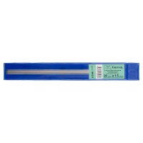 | MK5-R | 74.38 |  |  | Изображение
 | Спицы GAMMA 5-ти компл. MK5-R металл d 1.5 мм 20 см |  |  |  | 74.38 | шт | 16 | Изображение
 | Спицы GAMMA 5-ти компл. MK5-R металл d 1.8 мм 20 см под никель | Спицы GAMMA 5-ти компл. MK5-R металл d 1.8 мм 20 см под никель | 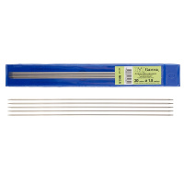 | MK5-R | 76.38 |  |  | Изображение
 | Спицы GAMMA 5-ти компл. MK5-R металл d 1.8 мм 20 см под никель |  |  |  | 76.38 | шт | 2 | Изображение
 | Спицы GAMMA прямые BL2 бамбук d 7.0 мм 35 см - 36 см . | Спицы прямые бамбук "Гамма" BС1 d 7,0 мм 36 см | 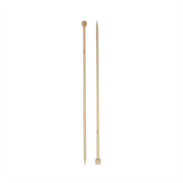 | BL-2 /35 -7 | 62.00 |  |  | Изображение
 | Спицы GAMMA прямые BL2 бамбук d 7.0 мм 35 см - 36 см . |  |  |  | 62.00 | шт | 6 | Изображение
 | Спицы GAMMA прямые BL2 бамбук d 8.0 мм 35 см - 36 см | Спицы прямые бамбук "Гамма" BL1 d 8,0 мм 36 см | 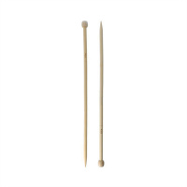 | BL2/8-35 | 63.70 |  |  | Изображение
 | Спицы GAMMA прямые BL2 бамбук d 8.0 мм 35 см - 36 см |  |  |  | 63.70 | шт | 7 | Изображение
 | Спицы GAMMA прямые BL2 бамбук d 9.0 мм 35 см - 36 см . | Спицы GAMMA прямые BL2 бамбук d 9.0 мм 35 см - 36 см . | 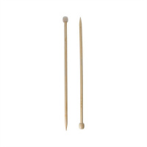 | BL2/35-9,0 | 63.70 |  |  | Изображение
 | Спицы GAMMA прямые BL2 бамбук d 9.0 мм 35 см - 36 см . |  |  |  | 63.70 | шт | 7 | Изображение
 | Спицы GAMMA прямые MKP-R металл d 1.8 мм 35 см | Спицы GAMMA прямые MKP-R металл d 1.8 мм 35 см | 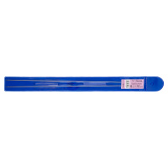 | MKP-R | 75.04 |  |  | Изображение
 | Спицы GAMMA прямые MKP-R металл d 1.8 мм 35 см |  |  |  | 75.04 | шт | 8 | Изображение
 | Спицы изогнутые "Gamma" AN-3 металл d 3.0 мм 20.5 см 3 шт | Спицы изогнутые "Gamma" AN-3 металл d 3.0 мм 20.5 см 3 шт | 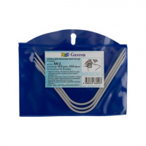 | AN-3 | 67.98 |  |  | Изображение
 | Спицы изогнутые "Gamma" AN-3 металл d 3.0 мм 20.5 см 3 шт |  |  |  | 67.98 | шт | 6 | Изображение
 | Спицы изогнутые "Gamma" AN-3 металл d 4.0 мм 20.5 см 3 шт | Спицы изогнутые "Gamma" AN-3 металл d 4.0 мм 20.5 см 3 шт | 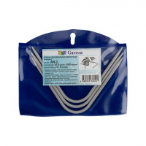 | AN-3 | 97.83 |  |  | Изображение
 | Спицы изогнутые "Gamma" AN-3 металл d 4.0 мм 20.5 см 3 шт |  |  |  | 97.83 | шт | 7 | Изображение
 | Спицы изогнутые "Gamma" AN-3 металл d 5.0 мм 20.5 см 3 шт | Спицы изогнутые "Gamma" AN-3 металл d 5.0 мм 20.5 см 3 шт | 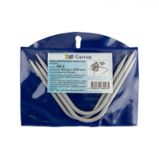 | AN-3 | 100.33 |  |  | Изображение
 | Спицы изогнутые "Gamma" AN-3 металл d 5.0 мм 20.5 см 3 шт |  |  |  | 100.33 | шт | 10 | Изображение
 | Спицы круговые "Gamma" MKG металл d 7.0 мм 80 см, 10 компл. | Спицы круговые "Gamma" MKG металл d 7.0 мм 80 см, 10 компл. | 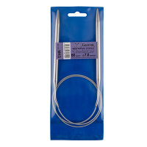 | MKG 80/7.0 | 804.00 |  |  | Изображение
 | Спицы круговые "Gamma" MKG металл d 7.0 мм 80 см, 10 компл. |  |  |  | 804.00 | упак | 2.1 | Изображение
 | Спицы круговые "Гамма" MKN металл d 10,0 мм 100 см. 10 компл. | Спицы круговые "Гамма" MKN металл d 10,0 мм 100 см. 10 компл. | 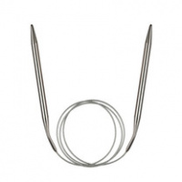 | MKN | 110.79 |  |  | Изображение
 | Спицы круговые "Гамма" MKN металл d 10,0 мм 100 см. 10 компл. |  |  |  | 110.79 | шт | 11 | Изображение
 | Спицы круговые "Гамма" MKN металл d 8,0 мм 100 см. 10 компл. | Спицы круговые "Гамма" MKN металл d 8,0 мм 100 см. 10 компл. |  | MKN | 89.90 |  |  | Изображение
 | Спицы круговые "Гамма" MKN металл d 8,0 мм 100 см. 10 компл. |  |  |  | 89.90 | шт | 17 | Изображение
 | Спицы круговые "Гамма" MKN металл d 9,0 мм 100 см. | Спицы круговые "Гамма" MKN металл d 9,0 мм 100 см. |  | MKN | 93.36 |  |  | Изображение
 | Спицы круговые "Гамма" MKN металл d 9,0 мм 100 см. |  |  |  | 93.36 | шт | 15 | Изображение
 | Спицы круговые «Gamma» MKG металл 80 см d 6.0 мм на металлической леске | Спицы круговые «Gamma» MKG металл 80 см d 6.0 мм на металлической леске | 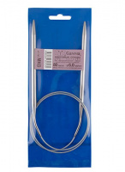 | MKG | 743.75 |  |  | Изображение
 | Спицы круговые «Gamma» MKG металл 80 см d 6.0 мм на металлической леске |  |  |  | 743.75 | упак | 1 | Изображение
 | Спицы круговые «Gamma» MKG металл d 2.0 мм 80 см на металлической леске | Спицы круговые «Gamma» MKG металл d 2.0 мм 80 см на металлической леске | 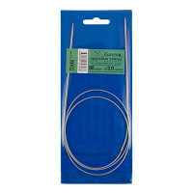 | MKG | 623.10 |  |  | Изображение
 | Спицы круговые «Gamma» MKG металл d 2.0 мм 80 см на металлической леске |  |  |  | 623.10 | упак | 1 | Изображение
 | Спицы круговые «Gamma» MKN металл 100 см d 6,0 мм на металлической леске | Спицы круговые «Gamma» MKN металл 100 см d 6,0 мм на металлической леске | 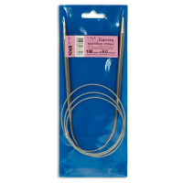 | MKN | 743.40 |  |  | Изображение
 | Спицы круговые «Gamma» MKN металл 100 см d 6,0 мм на металлической леске |  |  |  | 743.40 | упак | 2 | Изображение
 | Спицы круговые «Gamma» MKS металл d 2,0 мм 40 см с мет.леской, 10 компл. | Спицы круговые «Gamma» MKS металл d 2,0 мм 40 см с мет.леской, 10 компл. | 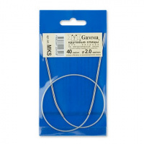 | MKS | 525.10 |  |  | Изображение
 | Спицы круговые «Gamma» MKS металл d 2,0 мм 40 см с мет.леской, 10 компл. |  |  |  | 525.10 | упак | 12.4 | Изображение
 | Спицы круговые «Gamma» MKS металл d 2,5 мм 40 см с мет.леской, 10 компл. | Спицы круговые «Gamma» MKS металл d 2,5 мм 40 см с мет.леской, 10 компл. | 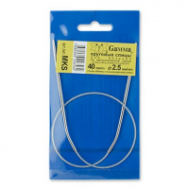 | MKS | 525.10 |  |  | Изображение
 | Спицы круговые «Gamma» MKS металл d 2,5 мм 40 см с мет.леской, 10 компл. |  |  |  | 525.10 | упак | 4.4 | Изображение
 | Спицы круговые «Gamma» MKS металл d 4,5 мм 40 см с мет.леской, 10 компл. | Спицы круговые «Gamma» MKS металл d 4,5 мм 40 см с мет.леской, 10 компл. | 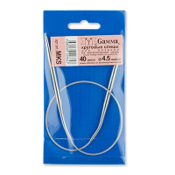 | MKS | 590.00 |  |  | Изображение
 | Спицы круговые «Gamma» MKS металл d 4,5 мм 40 см с мет.леской, 10 компл. |  |  |  | 590.00 | упак | 13 | Изображение
 | Спицы круговые «Gamma» MKS металл d 5,0 мм 40 см с мет.леской, 10 компл. | Спицы круговые «Gamma» MKS металл d 5,0 мм 40 см с мет.леской, 10 компл. | 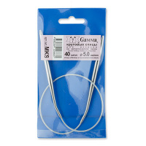 | MKS | 625.40 |  |  | Изображение
 | Спицы круговые «Gamma» MKS металл d 5,0 мм 40 см с мет.леской, 10 компл. |  |  |  | 625.40 | упак | 0.9 | Изображение
 | Спицы круговые «Gamma» MKS металл d 6,0 мм 40 см с мет.леской, 10 компл. | Спицы круговые «Gamma» MKS металл d 6,0 мм 40 см с мет.леской, 10 компл. | 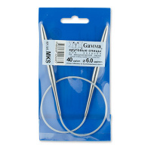 | MKS | 696.20 |  |  | Изображение
 | Спицы круговые «Gamma» MKS металл d 6,0 мм 40 см с мет.леской, 10 компл. |  |  |  | 696.20 | упак | 11 | Изображение
 | Спицы круговые «Gamma» MKS металл d 7,0 мм 40 см с мет.леской, 10 компл. | Спицы круговые «Gamma» MKS металл d 7,0 мм 40 см с мет.леской, 10 компл. | 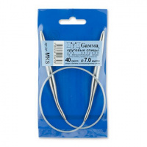 | MKS | 761.10 |  |  | Изображение
 | Спицы круговые «Gamma» MKS металл d 7,0 мм 40 см с мет.леской, 10 компл. |  |  |  | 761.10 | упак | 4 | Изображение
 | Спицы круговые с металлической леской «Gamma» MKX металл d 2.0 мм 200 см | Спицы круговые с металлической леской «Gamma» MKX металл d 2.0 мм 200 см |  | MKX200/2.0 | 88.50 |  |  | Изображение
 | Спицы круговые с металлической леской «Gamma» MKX металл d 2.0 мм 200 см |  |  |  | 88.50 | шт | 9 | Изображение
 | Спицы круговые с металлической леской «Gamma» MKX металл d 2.5 мм 200 см | Спицы круговые с металлической леской «Gamma» MKX металл d 2.5 мм 200 см |  | MKX200/2.5 | 79.06 |  |  | Изображение
 | Спицы круговые с металлической леской «Gamma» MKX металл d 2.5 мм 200 см |  |  |  | 79.06 | шт | 4 | Изображение
 | Спицы круговые с металлической леской «Gamma» MKX металл d 3.5 мм 200 см | Спицы круговые с металлической леской «Gamma» MKX металл d 3.5 мм 200 см |  | MKX200/3.5 | 75.50 |  |  | Изображение
 | Спицы круговые с металлической леской «Gamma» MKX металл d 3.5 мм 200 см |  |  |  | 75.50 | шт | 4 | Изображение
 | Спицы круговые с металлической леской «Gamma» MKX металл d 4.0 мм 200 см | Спицы круговые с металлической леской «Gamma» MKX металл d 4.0 мм 200 см | 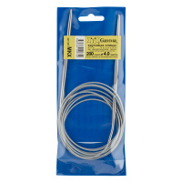 | MKX200/4.0 | 83.08 |  |  | Изображение
 | Спицы круговые с металлической леской «Gamma» MKX металл d 4.0 мм 200 см |  |  |  | 83.08 | шт | 3 | Изображение
 | Спицы круговые с металлической леской «Gamma» MKX металл d 4.5 мм 200 см | Спицы круговые с металлической леской «Gamma» MKX металл d 4.5 мм 200 см | 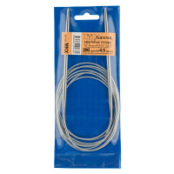 | MKX200/4.5 | 87.10 |  |  | Изображение
 | Спицы круговые с металлической леской «Gamma» MKX металл d 4.5 мм 200 см |  |  |  | 87.10 | шт | 2 | Изображение
 | Спицы круговые с металлической леской «Gamma» MKX металл d 5.0 мм 200 см | Спицы круговые с металлической леской «Gamma» MKX металл d 5.0 мм 200 см |  | MKX200/5.0 | 91.12 |  |  | Изображение
 | Спицы круговые с металлической леской «Gamma» MKX металл d 5.0 мм 200 см |  |  |  | 91.12 | шт | 3 | Изображение
 | Спицы круговые с металлической леской «Gamma» MKX металл d 6.0 мм 200 см | Спицы круговые с металлической леской «Gamma» MKX металл d 6.0 мм 200 см | 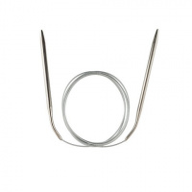 | MKX200/6.0 | 99.16 |  |  | Изображение
 | Спицы круговые с металлической леской «Gamma» MKX металл d 6.0 мм 200 см |  |  |  | 99.16 | шт | 11 | Изображение
 | Спицы круговые с металлической леской «Gamma» MKX металл d 7.0 мм 200 см | Спицы круговые с металлической леской «Gamma» MKX металл d 7.0 мм 200 см | 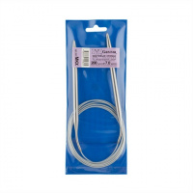 | MKX200/7.0 | 105.86 |  |  | Изображение
 | Спицы круговые с металлической леской «Gamma» MKX металл d 7.0 мм 200 см |  |  |  | 105.86 | шт | 12 | Изображение

